电价
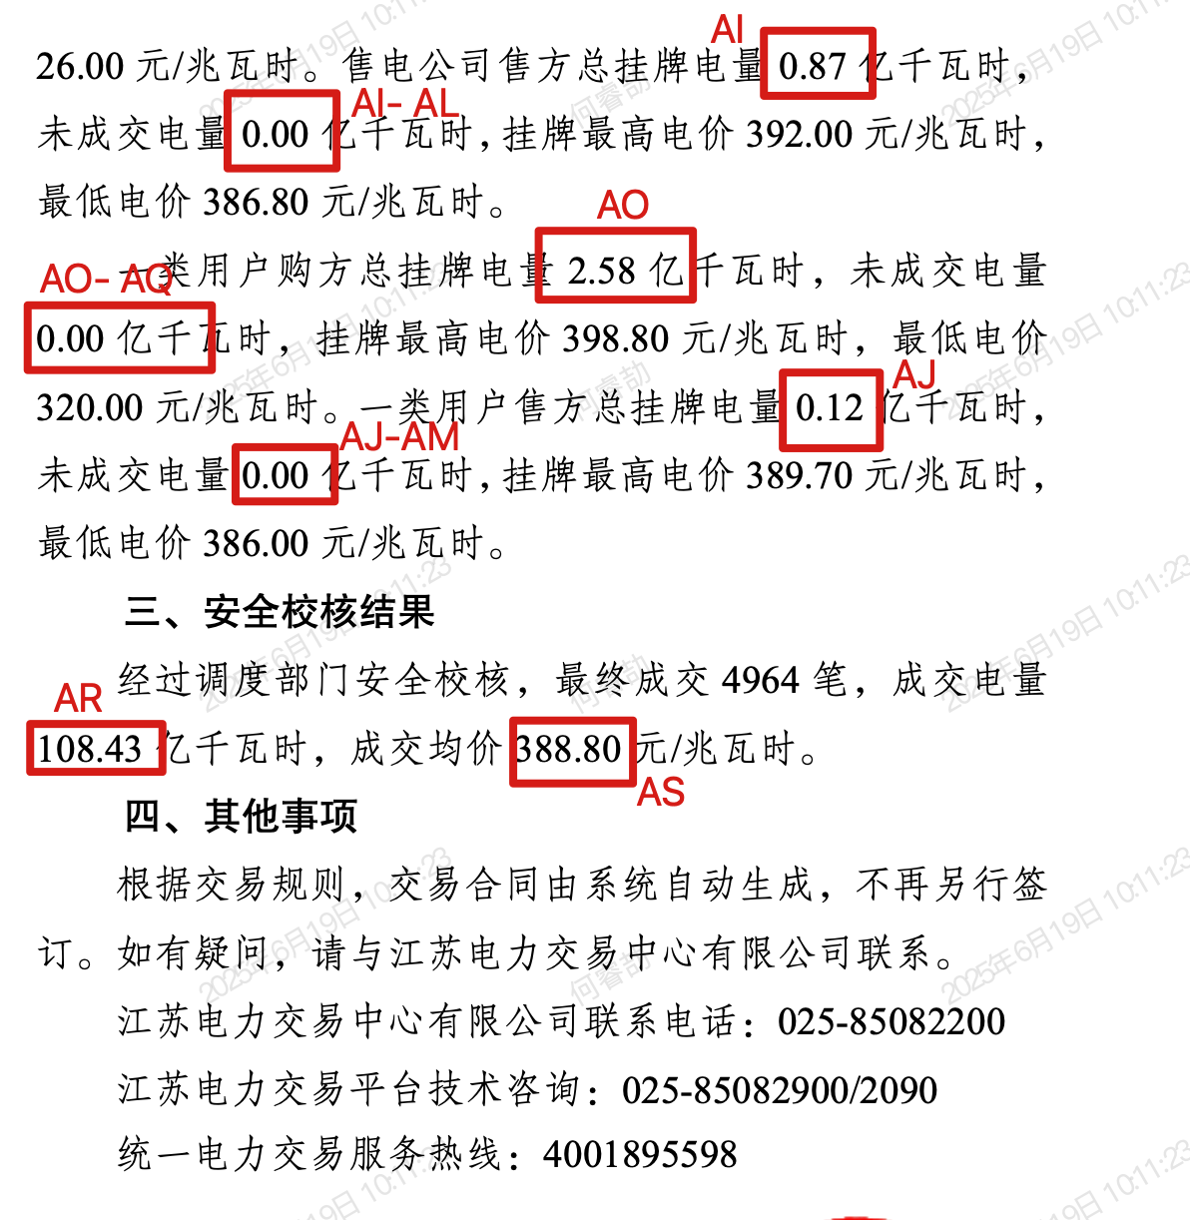
月份 | 月竞 |  |  |  |  |  |  |  |  |  |  |  |  |  |  |  |  |  |  |  |  |  |  |  |  |  |  |  |  | 月内挂牌 |  |  |  |  |  |  |  |  |  |  |  |  |  |  | 月度绿电双边协商 |  | 月内绿电双边协商 |  | 国网代理购电价格
 | 交易公告 |  |  |  |  |  |  |  |  |  |  |  |  |  |  |  |  | 交易结果
 | 同期预估数据 |  |  | 上报分月计划 | 上报优先成交发电量 | 国网代理采购电量 | 月竞空间 |  |  | 有效竞争空间 |  |  | 有效竞争上限 | 发电侧上限 | 供需比 |  |  | 参加企业 |  |  | 申报量（亿千瓦时） |  |  | 成交量（亿千瓦时） |  |  | 成交价（元/兆瓦时） | 边际报价（元/兆瓦时） |  | 参加企业 |  |  | 售电侧挂牌量（亿千瓦时） |  |  | 售电侧成交量（亿千瓦时） |  |  | 购电侧挂牌量（亿千瓦时） |  | 购电侧成交量（亿千瓦时） |  | 成交量（亿千瓦时） | 成交价（元/兆瓦时） | 成交电量 | 交易均价 | 成交电量 | 交易均价 | 交易均价
 | 2024 | 5%增率 | 10%增率 |  |  |  |  | 5&增率 | 10%增率 |  | 5&增率 | 10%增率 |  |  |  | 5&增率 | 10%增率 | 发电企业 | 售电公司 | 一类用户 | 发电企业 | 售电公司 | 一类用户 | 售电公司 | 一类用户 | 合计 |  | 发电企业 | 购方 | 发电企业 | 售电公司 | 一类用户 | 发电企业 | 售电公司 | 一类用户 | 发电企业 | 售电公司 | 一类用户 | 售电公司 | 一类用户 | 售电公司 | 一类用户
1 | 集中竞价 | =B5*1.05 | =B5*1.1 | 262.22 |  | 19.94 | #VALUE! | #VALUE! | #VALUE! | #VALUE! | #VALUE! | #VALUE! | 35 | 66 | #VALUE! | #VALUE! | #VALUE! | 集中竞价交易结果公示 | 集中竞价交易结果公示 | 集中竞价交易结果公示 | 集中竞价交易结果公示 | 集中竞价交易结果公示 | 集中竞价交易结果公示 | 集中竞价交易结果公示 | 集中竞价交易结果公示 | 集中竞价交易结果公示 | 集中竞价交易结果公示 | 集中竞价交易结果公示 | 集中竞价交易结果公示 | 月内连续交易 | 月内连续交易 | 月内连续交易 | 月内连续交易 | 月内连续交易 | 月内连续交易 | 月内连续交易 | 月内连续交易 | 月内连续交易 | 月内连续交易 | 月内连续交易 | 月内连续交易 | 月内连续交易 | 月内连续交易 | 月内连续交易 | 绿色双边协商交易结果公示 | 绿色双边协商交易结果公示 | 绿色双边协商交易结果公示 | 绿色双边协商交易结果公示 | 0.46

